步骤
一、账号网址密码
店铺网址

二、操作流程
网址 | https://ark.xiaohongshu.com/app-order/order/query
对应视频
小红书商家管理后台-交易-订单管理-下单时间选择上月1日~最后一日，查询-全部导出-最后将导出的数据插入到数据库中

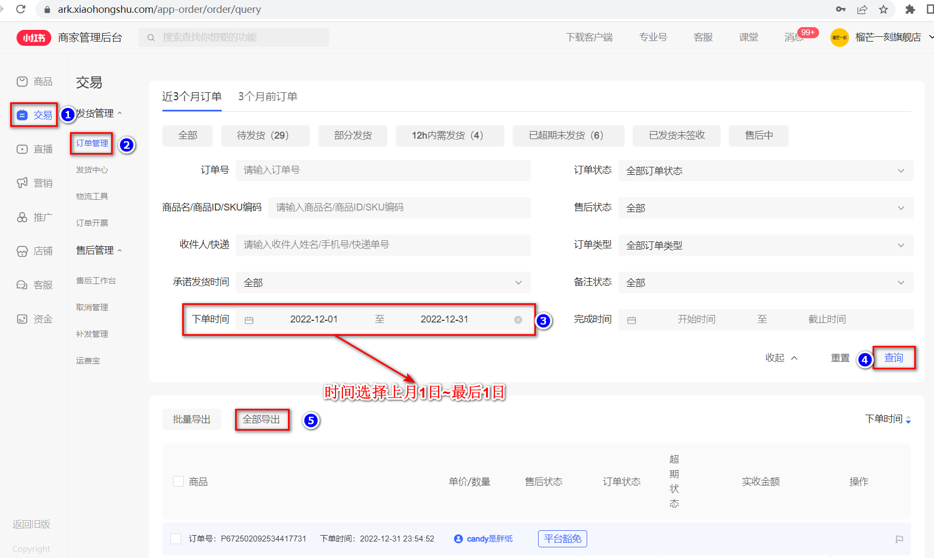

最后将导出或下载后的数据插入到数据库中 每个月运行一次

